Sheet1
2024H07018会议室家具采购清单
序号 | 图片 | 名称 | 规格 | 材质/颜色 | 数量 | 单位 | 预算单价 | 预算总价 | 产品备注
1.单人办公室（两间）
1 | 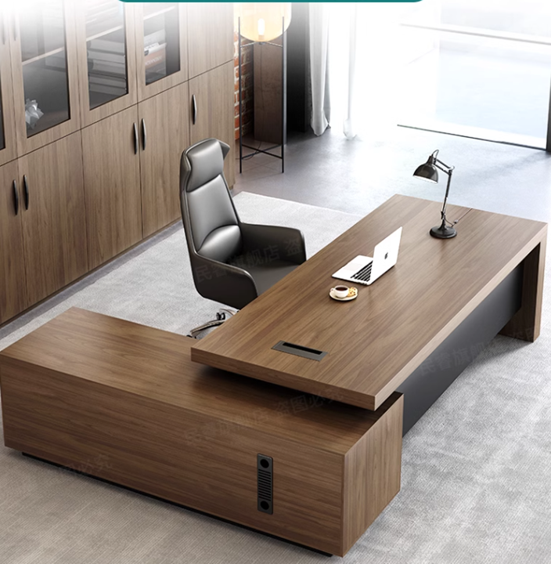 | 班台 | 1800W×1600D×750H | 主材木料选用优质乌金木，结构为优质实木榫眼结构，木材经高温、蒸汽、脱脂烘干处理，含水率12%以下。面握螺钉力≥1200N，板边握螺钉力≥1000N，甲醛释放限量0.05mg/m³，做实木防裂技术处理。底漆采用国家免检优质PE油漆，面漆采用品牌环保油漆。木材活结宽度不超过可见材宽的五分之一，坚固耐用、美观简洁，引用先进五底三面油漆工艺，表面硬度达到3H级；采用优质环保粘合剂甲醛含量 ≤1.0g/Kg；采用品牌优质五金配件。 | 2 | 张 | 11000 | 22000
2 | 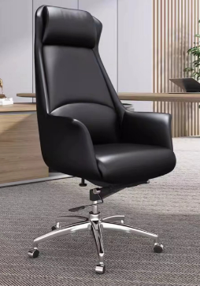 | 班椅 | 常规黑色牛皮 | 椅面：采用意大利进口头层牛皮，厚度：0.9-1.5mm，抗张强度：≥10N/mm2，撕裂强度：≥30N/mm2，断裂伸长率：≤80%，颜色摩擦牢度≥4.5/3.5级（干/湿）涂层黏着牢度：≥2.5N/10mm，内部采用阻燃、环保高密度聚亚安脂-树脂（CM成型座棉），密度45kg/m3、回弹力90%、达国家阻燃标准。靠背、坐垫采用15mm多层曲木板热压成型。采用品牌优质进口气压棒，行程8cm（30万次不漏气），最低高度420mm；配调整旋钮可调整倾仰弹力强弱。 | 2 | 把 | 4500 | 9000
3 | 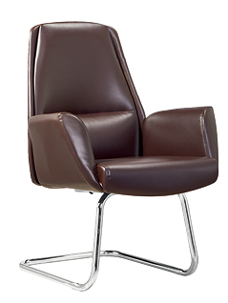 | 班前椅 | 常规黑色牛皮 | 椅面：采用意大利进口头层牛皮，厚度：0.9-1.5mm，抗张强度：≥10N/mm2，撕裂强度：≥30N/mm2，断裂伸长率：≤80%，颜色摩擦牢度≥4.5/3.5级（干/湿）涂层黏着牢度：≥2.5N/10mm，内部采用阻燃、环保高密度聚亚安脂-树脂（CM成型座棉），密度45kg/m3、回弹力90%、达国家阻燃标准。靠背、坐垫采用15mm多层曲木板热压成型。椅架采用优质电镀不锈钢管折弯而成。 | 4 | 把 | 3500 | 14000
4 |  | 三门文件柜 | 1400W*420*2100 | 主材木料选用优质乌金木，结构为优质实木榫眼结构，木材经高温、蒸汽、脱脂烘干处理，含水率12%以下。面握螺钉力≥1200N，板边握螺钉力≥1000N，甲醛释放限量0.05mg/m³，做实木防裂技术处理。底漆采用国家免检优质PE油漆，面漆采用品牌环保油漆。木材活结宽度不超过可见材宽的五分之一，坚固耐用、美观简洁，引用先进五底三面油漆工艺，表面硬度达到3H级；采用优质环保粘合剂甲醛含量 ≤1.0g/Kg；采用品牌优质五金配件。 | 2 | 套 | 11000 | 22000
5 | 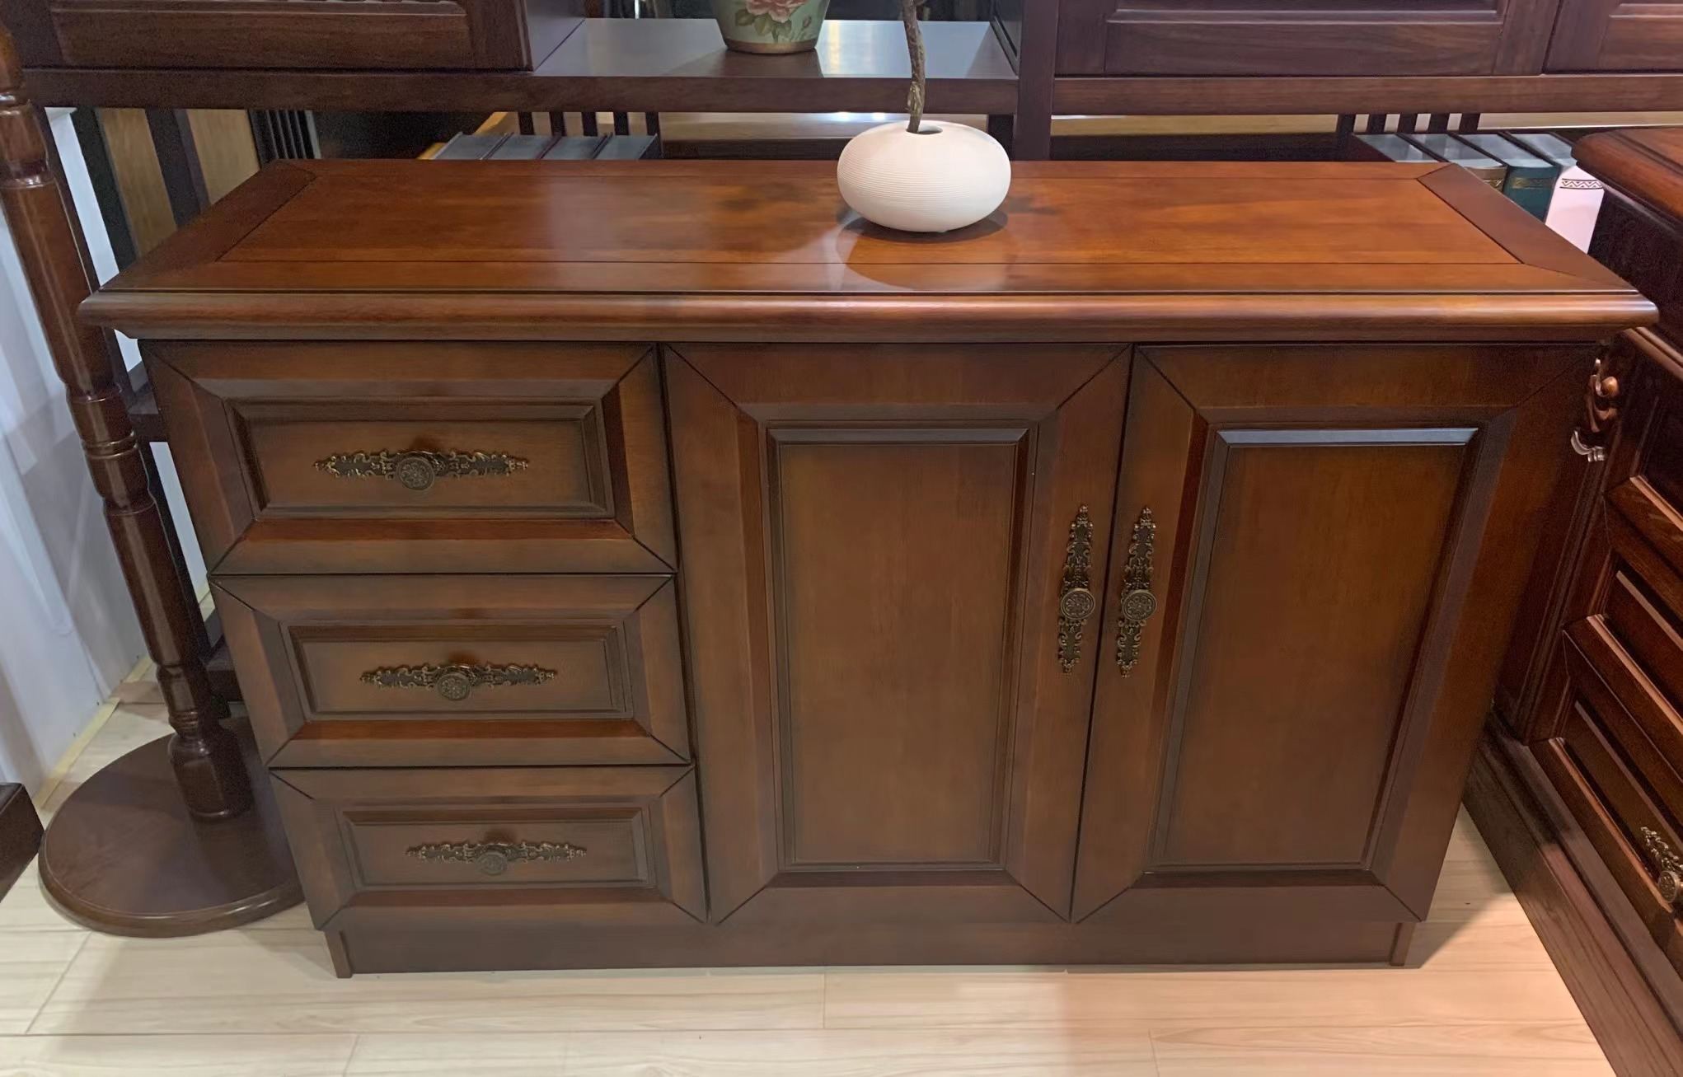 | 茶水柜 | 900W×400D×800H | 主材木料选用优质乌金木，结构为优质实木榫眼结构，木材经高温、蒸汽、脱脂烘干处理，含水率12%以下。面握螺钉力≥1200N，板边握螺钉力≥1000N，甲醛释放限量0.05mg/m³，做实木防裂技术处理。底漆采用国家免检优质PE油漆，面漆采用品牌环保油漆。木材活结宽度不超过可见材宽的五分之一，坚固耐用、美观简洁，引用先进五底三面油漆工艺，表面硬度达到3H级；采用优质环保粘合剂甲醛含量 ≤1.0g/Kg；采用品牌优质五金配件。 | 2 | 张 | 4500 | 9000
6 | 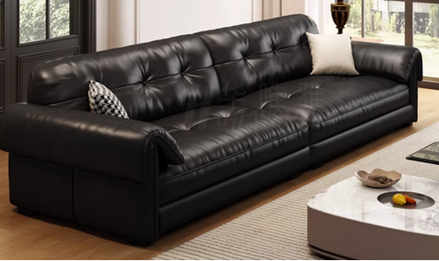 | 沙发 | 2100W×1000D×850H | 沙发面采用意大利进口头层细纹青牛皮，厚度：1.5mm，抗张强度：≥10N/mm2，撕裂强度：≥30N/mm2，断裂伸长率：≤80%，颜色摩擦牢度≥4.5/3.5级（干/湿）涂层黏着牢度：≥2.5N/10mm，内部采用“惠丰”牌阻燃、环保高密度聚亚安脂-树脂（CM成型座棉），密度45kg/m3、回弹力90%、达国家阻燃标准。采用经过消毒、灭茵、烘干处理桦木实木结构。外观尺寸公差符合相关行业标准规定。不锈钢脚架。全不锈钢钢工艺制作，，沙发支撑架采用1.2mm优质SUS304不锈钢板经专用机床裁剪、冲压、折弯、气体保护焊接制作而成，表面 经拉丝工艺处理，具有耐强酸碱、耐腐蚀、耐冲击、韧性强等特点。钢材表面平整光滑，不允许有明显焊疤。鼓泡、凹陷、压痕、划痕、裂痕、麻点、崩角和刃口等缺陷，。钻孔位置由模具定位，切割、钻孔和倒角应去除毛刺。 | 2 | 张 | 5800 | 11600
7 |  | 茶几 | 1200W×600D×530H | 主材木料选用优质乌金木，结构为优质实木榫眼结构，木材经高温、蒸汽、脱脂烘干处理，含水率12%以下。面握螺钉力≥1200N，板边握螺钉力≥1000N，甲醛释放限量0.05mg/m³，做实木防裂技术处理。底漆采用国家免检优质PE油漆，面漆采用品牌环保油漆。木材活结宽度不超过可见材宽的五分之一，坚固耐用、美观简洁，引用先进五底三面油漆工艺，表面硬度达到3H级；采用优质环保粘合剂甲醛含量 ≤1.0g/Kg；采用品牌优质五金配件。 | 2 | 张 | 3500 | 7000
2.五间双人办公室+1间五人
1 | 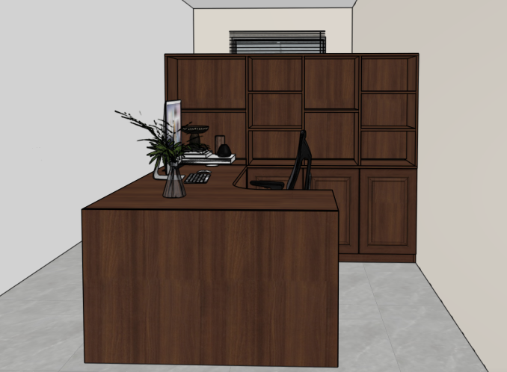 | 定制工位 | W1900*D1850*H1500 | 主材木料选用优质乌金木，结构为优质实木榫眼结构，木材经高温、蒸汽、脱脂烘干处理，含水率12%以下。面握螺钉力≥1200N，板边握螺钉力≥1000N，甲醛释放限量0.05mg/m³，做实木防裂技术处理。底漆采用国家免检优质PE油漆，面漆采用品牌环保油漆。木材活结宽度不超过可见材宽的五分之一，坚固耐用、美观简洁，引用先进五底三面油漆工艺，表面硬度达到3H级；采用优质环保粘合剂甲醛含量 ≤1.0g/Kg；采用品牌优质五金配件。 | 15 | 张 | 9500 | 142500
2 |  | 办公椅 | 黑色可躺转椅可以升降 | 椅面：采用意大利进口头层牛皮，厚度：0.9-1.5mm，抗张强度：≥10N/mm2，撕裂强度：≥30N/mm2，断裂伸长率：≤80%，颜色摩擦牢度≥4.5/3.5级（干/湿）涂层黏着牢度：≥2.5N/10mm，内部采用阻燃、环保高密度聚亚安脂-树脂（CM成型座棉），密度45kg/m3、回弹力90%、达国家阻燃标准。靠背、坐垫采用15mm多层曲木板热压成型。采用品牌优质进口气压棒，行程8cm（30万次不漏气），最低高度420mm；配调整旋钮可调整倾仰弹力强弱。 | 15 | 张 | 980 | 14700
4 |  | 沙发 | 2100W×1000D×850H | 沙发面采用意大利进口头层细纹青牛皮，厚度：1.5mm，抗张强度：≥10N/mm2，撕裂强度：≥30N/mm2，断裂伸长率：≤80%，颜色摩擦牢度≥4.5/3.5级（干/湿）涂层黏着牢度：≥2.5N/10mm，内部采用“惠丰”牌阻燃、环保高密度聚亚安脂-树脂（CM成型座棉），密度45kg/m3、回弹力90%、达国家阻燃标准。采用经过消毒、灭茵、烘干处理桦木实木结构。外观尺寸公差符合相关行业标准规定。不锈钢脚架。全不锈钢钢工艺制作，，沙发支撑架采用1.2mm优质SUS304不锈钢板经专用机床裁剪、冲压、折弯、气体保护焊接制作而成，表面 经拉丝工艺处理，具有耐强酸碱、耐腐蚀、耐冲击、韧性强等特点。钢材表面平整光滑，不允许有明显焊疤。鼓泡、凹陷、压痕、划痕、裂痕、麻点、崩角和刃口等缺陷，。钻孔位置由模具定位，切割、钻孔和倒角应去除毛刺。 | 5 | 张 | 5800 | 29000 | 双人间内
5 |  | 茶几 | 1200W×600D×530H | 主材木料选用优质乌金木，结构为优质实木榫眼结构，木材经高温、蒸汽、脱脂烘干处理，含水率12%以下。面握螺钉力≥1200N，板边握螺钉力≥1000N，甲醛释放限量0.05mg/m³，做实木防裂技术处理。底漆采用国家免检优质PE油漆，面漆采用品牌环保油漆。木材活结宽度不超过可见材宽的五分之一，坚固耐用、美观简洁，引用先进五底三面油漆工艺，表面硬度达到3H级；采用优质环保粘合剂甲醛含量 ≤1.0g/Kg；采用品牌优质五金配件。 | 5 | 张 | 3500 | 17500 | 双人间内
5 |  | 茶水柜 | 900W×400D×800H | 主材木料选用优质乌金木，结构为优质实木榫眼结构，木材经高温、蒸汽、脱脂烘干处理，含水率12%以下。面握螺钉力≥1200N，板边握螺钉力≥1000N，甲醛释放限量0.05mg/m³，做实木防裂技术处理。底漆采用国家免检优质PE油漆，面漆采用品牌环保油漆。木材活结宽度不超过可见材宽的五分之一，坚固耐用、美观简洁，引用先进五底三面油漆工艺，表面硬度达到3H级；采用优质环保粘合剂甲醛含量 ≤1.0g/Kg；采用品牌优质五金配件。 | 6 | 张 | 4500 | 27000 | 五个双人间+1个五人间
3.会议室
1 |  | 会议桌 | 4500*1800*780 | 主材木料选用优质乌金木，结构为优质实木榫眼结构，木材经高温、蒸汽、脱脂烘干处理，含水率12%以下。面握螺钉力≥1200N，板边握螺钉力≥1000N，甲醛释放限量0.05mg/m³，做实木防裂技术处理。底漆采用国家免检优质PE油漆，面漆采用品牌环保油漆。木材活结宽度不超过可见材宽的五分之一，坚固耐用、美观简洁，引用先进五底三面油漆工艺，表面硬度达到3H级；采用优质环保粘合剂甲醛含量 ≤1.0g/Kg；采用品牌优质五金配件。 | 1 | 张 | 55000 | 55000
2 |  | 会议椅 | 黑色牛皮 | 沙发面采用意大利进口头层细纹青牛皮，厚度：1.5mm，抗张强度：≥10N/mm2，撕裂强度：≥30N/mm2，断裂伸长率：≤80%，颜色摩擦牢度≥4.5/3.5级（干/湿）涂层黏着牢度：≥2.5N/10mm，内部采用“惠丰”牌阻燃、环保高密度聚亚安脂-树脂（CM成型座棉），密度45kg/m3、回弹力90%、达国家阻燃标准。采用经过消毒、灭茵、烘干处理桦木实木结构。外观尺寸公差符合相关行业标准规定。不锈钢脚架。全不锈钢钢工艺制作，，沙发支撑架采用1.2mm优质SUS304不锈钢板经专用机床裁剪、冲压、折弯、气体保护焊接制作而成，表面 经拉丝工艺处理，具有耐强酸碱、耐腐蚀、耐冲击、韧性强等特点。钢材表面平整光滑，不允许有明显焊疤。鼓泡、凹陷、压痕、划痕、裂痕、麻点、崩角和刃口等缺陷，。钻孔位置由模具定位，切割、钻孔和倒角应去除毛刺。 | 20 | 张 | 2200 | 44000
3 |  | 茶水柜 | 1200W×400D×780H | 主材木料选用优质乌金木，结构为优质实木榫眼结构，木材经高温、蒸汽、脱脂烘干处理，含水率12%以下。面握螺钉力≥1200N，板边握螺钉力≥1000N，甲醛释放限量0.05mg/m³，做实木防裂技术处理。底漆采用国家免检优质PE油漆，面漆采用品牌环保油漆。木材活结宽度不超过可见材宽的五分之一，坚固耐用、美观简洁，引用先进五底三面油漆工艺，表面硬度达到3H级；采用优质环保粘合剂甲醛含量 ≤1.0g/Kg；采用品牌优质五金配件。 | 1 | 张 | 6500 | 6500

